Karte
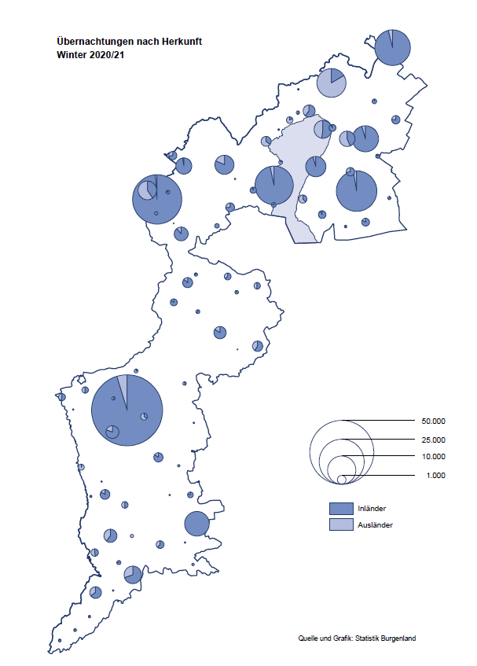

Bgld
Ankünfte nach Unterkunftsart |  |  |  |  |  |  |  | Übernachtungen nach Unterkunftsart |  |  |  |  |  |  |  | Daten für Grafik 2:
Winter 2020/21 |  |  |  |  |  |  |  | Winter 2020/21 |  |  |  |  |  |  |  |  | Monat | 2020/21 | 2019/20 | Ø 2009/10-2019/20 | 2020 | 2019 | 2018 | 2017 | 2016 | 2015 | 2014 | 2013 | 2012 | 2011 | 2010

Unterkunftsart | Ankünfte |  |  |  |  |  |  | Unterkunftsart | Übernachtungen |  |  |  |  |  |  |  |  | 234,409 | 711,112 | 927,627 | 711,112 | 1,012,600 | 1,005,707 | 1,001,586 | 977,180 | 927,197 | 937,084 | 912,306 | 932,213 | 894,508 | 892,408
 | Inländer |  | Ausländer |  | insgesamt |  |  |  | Inländer |  | Ausländer |  | insgesamt
 | 2019/20 | 2020/21 | 2019/20 | 2020/21 | 2019/20 | 2020/21 | % |  | 2019/20 | 2020/21 | 2019/20 | 2020/21 | 2019/20 | 2020/21 | % | November |  | 46,036 | 193,867 | 174,715 | 193,867 | 183,958 | 181,241 | 179,370 | 171,475 | 171,477 | 179,421 | 179,009 | 165,174 | 163,604 | 153,273
 |  |  |  |  |  |  |  |  |  |  |  |  |  |  |  | Dezember |  | 28,378 | 151,031 | 134,062 | 151,031 | 137,414 | 144,168 | 146,751 | 139,989 | 135,883 | 121,095 | 120,361 | 130,817 | 119,040 | 128,130
Burgenland | 218,964 | 27,100 | 37,018 | 6,982 | 255,982 | 34,082 | -86.7% | Burgenland | 623,149 | 200,783 | 87,963 | 33,626 | 711,112 | 234,409 | -67.0% | Jänner | 1 | 29,476 | 145,353 | 138,168 | 145,353 | 142,561 | 145,246 | 145,386 | 144,674 | 134,038 | 133,981 | 132,179 | 136,230 | 128,519 | 131,684
Gewerbl. Beherbergungsbetrieb | 193,282 | 14,637 | 31,582 | 5,257 | 224,864 | 19,894 | -91.2% | Gewerbl. Beherbergungsbetrieb | 422,030 | 51,829 | 71,743 | 22,151 | 493,773 | 73,980 | -85.0% | Feber | 2 | 34,472 | 151,431 | 139,118 | 151,431 | 140,588 | 142,295 | 142,728 | 145,581 | 135,782 | 142,631 | 131,305 | 135,387 | 132,050 | 130,518
5/4-Stern | 156,993 | 3,320 | 22,770 | 1,717 | 179,763 | 5,037 | -97.2% | 5/4-Stern | 350,365 | 14,875 | 53,314 | 5,100 | 403,679 | 19,975 | -95.1% | März | 3 | 45,792 | 64,358 | 148,120 | 64,358 | 163,253 | 168,732 | 155,317 | 173,021 | 148,988 | 147,200 | 164,265 | 148,907 | 139,865 | 155,416
3-Stern | 31,054 | 9,937 | 7,963 | 2,139 | 39,017 | 12,076 | -69.0% | 3-Stern | 60,275 | 31,082 | 16,152 | 8,431 | 76,427 | 39,513 | -48.3% | April | 4 | 50,255 | 5,072 | 193,444 | 5,072 | 244,826 | 224,025 | 232,034 | 202,440 | 201,029 | 212,756 | 185,187 | 215,698 | 211,430 | 193,387
2/1-Stern | 5,235 | 1,380 | 849 | 1,401 | 6,084 | 2,781 | -54.3% | 2/1-Stern | 11,390 | 5,872 | 2,277 | 8,620 | 13,667 | 14,492 | 6.0% | Mai | 5 |  | 46,179 | 267,078 | 46,179 | 283,418 | 306,488 | 278,950 | 328,809 | 292,559 | 285,056 | 297,188 | 278,023 | 257,616 | 283,574
Privatquartier nicht auf Bauernhof | 4,423 | 1,104 | 1,876 | 604 | 6,299 | 1,708 | -72.9% | Privatquartier nicht auf Bauernhof | 8,352 | 3,107 | 4,235 | 3,713 | 12,587 | 6,820 | -45.8% | Juni | 6 |  | 233,437 | 307,010 | 233,437 | 353,757 | 312,160 | 347,452 | 298,750 | 304,686 | 319,646 | 276,693 | 292,628 | 343,074 | 294,830
Privatquartier auf Bauernhof | 1,872 | 403 | 334 | 107 | 2,206 | 510 | -76.9% | Privatquartier auf Bauernhof | 3,468 | 819 | 892 | 413 | 4,360 | 1,232 | -71.7% | Juli | 7 |  | 447,640 | 423,318 | 447,640 | 430,134 | 431,967 | 436,808 | 437,717 | 417,086 | 403,168 | 408,674 | 409,575 | 413,893 | 419,841
Campingplatz | 381 | 2,282 | 78 | 8 | 459 | 2,290 |  | Campingplatz | 771 | 4,573 | 142 | 16 | 913 | 4,589 |  | Aug | 8 |  | 546,671 | 508,075 | 546,671 | 513,292 | 486,508 | 503,565 | 510,434 | 483,048 | 494,104 | 488,499 | 519,743 | 517,405 | 525,560
Kurheim der Sozialvers.träger | 1,866 | 1,892 | 4 | 9 | 1,870 | 1,901 | 1.7% | Kurheim der Sozialvers.träger | 50,530 | 50,318 | 144 | 263 | 50,674 | 50,581 | -0.2% | Sept | 9 |  | 369,853 | 293,791 | 369,853 | 301,838 | 294,404 | 306,558 | 299,008 | 282,739 | 260,716 | 264,879 | 291,135 | 281,631 | 278,944
Private und öffentliche Kurheime | 8,480 | 5,162 | 103 | 51 | 8,583 | 5,213 | -39.3% | Private und öffentliche Kurheime | 119,678 | 84,517 | 973 | 580 | 120,651 | 85,097 | -29.5% | Okt | 10 |  | 203,553 | 212,194 | 203,553 | 225,667 | 217,367 | 218,450 | 217,470 | 203,272 | 206,019 | 203,858 | 211,959 | 211,883 | 214,636
Jugendherberge | 1,204 | 307 | 248 | 103 | 1,452 | 410 | -71.8% | Jugendherberge | 1,829 | 580 | 581 | 412 | 2,410 | 992 | -58.8% | Nov | 11 |  | 46,036 | 164,967 | 46,036 | 193,867 | 183,958 | 181,241 | 179,370 | 171,475 | 171,477 | 179,421 | 179,009 | 165,174 | 163,604
Ferienwohnung, Ferienhaus | 6,785 | 872 | 2,597 | 828 | 9,382 | 1,700 | -81.9% | Ferienwohnung, Ferienhaus | 15,122 | 4,112 | 8,244 | 6,049 | 23,366 | 10,161 | -56.5% | Dez | 12 |  | 28,378 | 124,993 | 28,378 | 151,031 | 137,414 | 144,168 | 146,751 | 139,989 | 135,883 | 121,095 | 120,361 | 130,817 | 119,040
Sonstige Unterkunft | 671 | 441 | 196 | 15 | 867 | 456 | -47.4% | Sonstige Unterkunft | 1,369 | 928 | 1,009 | 29 | 2,378 | 957 | -59.8%
 |  |  |  |  |  |  |  |  |  |  |  |  |  |  |  | Überschrift1: | Übernachtungen im Burgenland 2015
 |  |  |  |  |  |  |  |  |  |  |  |  |  |  |  | Überschrift2: | im Vergleich zu 2015 und Ø 2005-2015

Übernachtungen im Winter nach Unterkunftsarten
Übernachtungen nach Monaten
 |  |  |  |  |  |  |  |  |  |  |  |  |  |  |  | Daten für Grafik 1:
 |  |  |  |  |  |  |  |  |  |  |  |  |  |  |  |  | 2021 | 2020
 |  |  |  |  |  |  |  |  |  |  |  |  |  |  |  | 5/4-Stern | 19,975 | 403,679
 |  |  |  |  |  |  |  |  |  |  |  |  |  |  |  | 3-Stern | 39,513 | 76,427
 |  |  |  |  |  |  |  |  |  |  |  |  |  |  |  | 2/1-Stern | 14,492 | 13,667
 |  |  |  |  |  |  |  |  |  |  |  |  |  |  |  | Privatquartier | 8,052 | 16,947
 |  |  |  |  |  |  |  |  |  |  |  |  |  |  |  | Campingplatz | 4,589 | 913
 |  |  |  |  |  |  |  |  |  |  |  |  |  |  |  | Kurheim, Erhol. | 135,678 | 171,325
 |  |  |  |  |  |  |  |  |  |  |  |  |  |  |  | Sonst. Unterk. | 12,110 | 28,154

 |  |  |  |  |  |  |  |  |  |  |  |  |  |  |  | Kontrolle | 234,409 | 711,112

6 |  |  |  |  |  |  |  |  | 7

Gemeinde20
Die 20 Gemeinden mit den meisten Übernachtungen
Winter 2020/21

Gemeinde | Ankünfte |  |  | Übernachtungen
 | 2019/20 | 2020/21 | % | 2019/20 | 2020/21 | %

Bad Tatzmannsdorf | 41,133 | 3,279 | -92.0% | 187,856 | 61,712 | -67.1%
Bad Sauerbrunn | 4,784 | 2,635 | -44.9% | 42,285 | 29,702 | -29.8%
Sankt Andrä am Zicksee | 1,310 | 1,085 | -17.2% | 19,129 | 20,064 | 4.9%
Rust | 7,919 | 814 | -89.7% | 27,210 | 18,052 | -33.7%
Kittsee | 955 | 701 | -26.6% | 14,428 | 15,478 | 7.3%
Parndorf | 13,644 | 3,367 | -75.3% | 19,771 | 10,258 | -48.1%
Mönchhof | 1,092 | 1,068 | -2.2% | 6,440 | 8,275 | 28.5%
Eberau | 146 | 302 | 106.8% | 294 | 7,362
Podersdorf am See | 2,303 | 2,400 | 4.2% | 4,218 | 5,023 | 19.1%
Eisenstadt | 7,730 | 1,611 | -79.2% | 14,233 | 4,477 | -68.5%
Neudörfl | 1,429 | 957 | -33.0% | 3,634 | 4,300 | 18.3%
Neusiedl am See | 5,653 | 1,044 | -81.5% | 11,091 | 3,910 | -64.7%
Heiligenkreuz im Lafnitztal | 804 | 386 | -52.0% | 2,316 | 3,742 | 61.6%
Steinbrunn | 970 | 916 | -5.6% | 2,372 | 3,171 | 33.7%
Gols | 2,920 | 378 | -87.1% | 4,751 | 2,936 | -38.2%
Marz | 2,291 | 1,345 | -41.3% | 3,538 | 2,319 | -34.5%
Pinkafeld | 2,980 | 1,032 | -65.4% | 4,845 | 2,117 | -56.3%
Kukmirn | 332 | 318 | -4.2% | 731 | 2,114 | 189.2%
Oberwart | 884 | 828 | -6.3% | 1,692 | 2,011 | 18.9%
Oberpullendorf | 1,650 | 1,068 | -35.3% | 2,980 | 1,845 | -38.1%

Die 10 Gemeinden mit den meisten Übernachtungen im Winter
 |  |  |  |  |  |  |  | Daten für Grafik: | 2019/20 | 2020/21 | 2019/20 | 2020/21
 |  |  |  |  |  |  | 1 | Bad Tatzmannsdorf | 187,856 | 61,712 | 50.1 | 114.3
 |  |  |  |  |  |  | 2 | Bad Sauerbrunn | 42,285 | 29,702 | 11.3 | 55.0
 |  |  |  |  |  |  | 3 | Sankt Andrä am Zicksee | 19,129 | 20,064 | 5.1 | 37.2
 |  |  |  |  |  |  | 4 | Rust | 27,210 | 18,052 | 7.3 | 33.4
 |  |  |  |  |  |  | 5 | Kittsee | 14,428 | 15,478 | 3.8 | 28.7
 |  |  |  |  |  |  | 6 | Parndorf | 19,771 | 10,258 | 5.3 | 19.0
 |  |  |  |  |  |  | 7 | Mönchhof | 6,440 | 8,275 | 1.7 | 15.3
 |  |  |  |  |  |  | 8 | Eberau | 294 | 7,362 | 0.1 | 13.6
 |  |  |  |  |  |  | 9 | Podersdorf am See | 4,218 | 5,023 | 1.1 | 9.3
 |  |  |  |  |  |  | 10 | Eisenstadt | 14,233 | 4,477 | 3.8 | 8.3
 |  |  |  |  |  |  |  | restliche Gemeinden | 375,248 | 54,006 | 100.0 | 100.0

 |  |  |  |  |  |  |  | Insgesamt | 711,112 | 234,409

16

